MH Chi Tiet Giao Dich
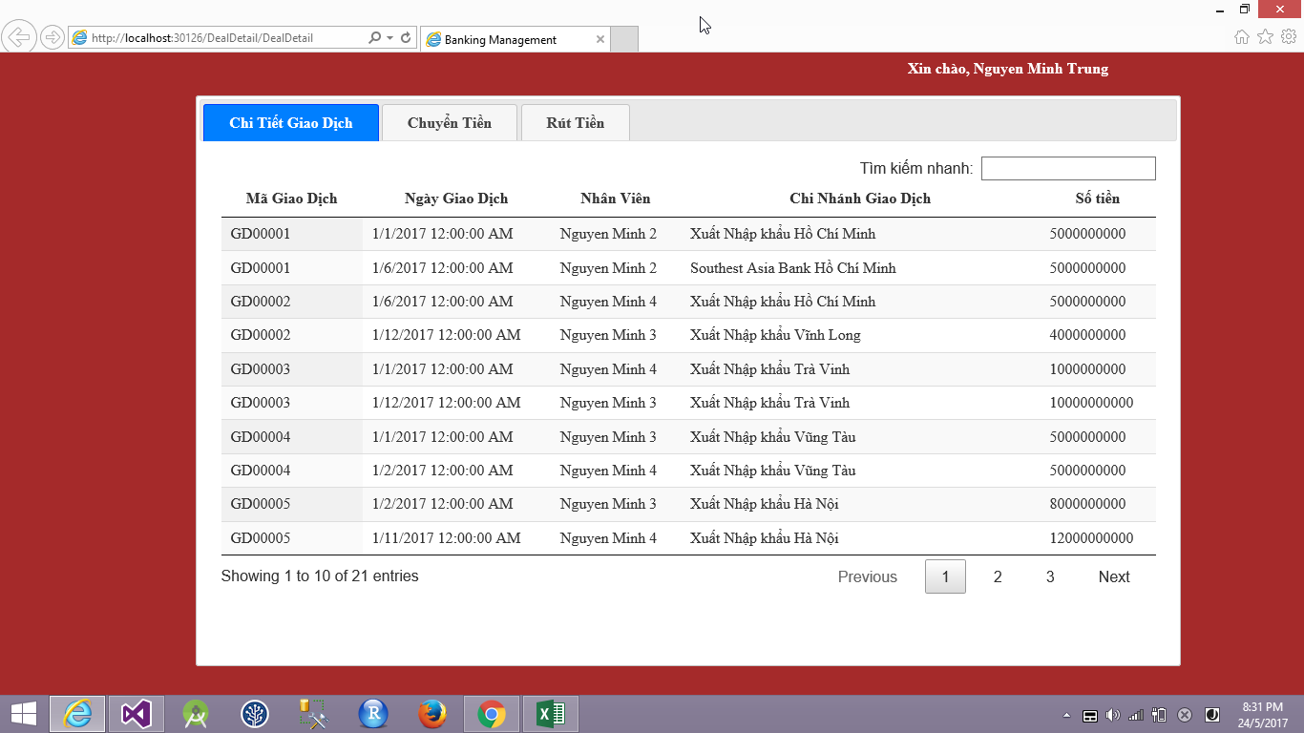

MH Chuyen Tien
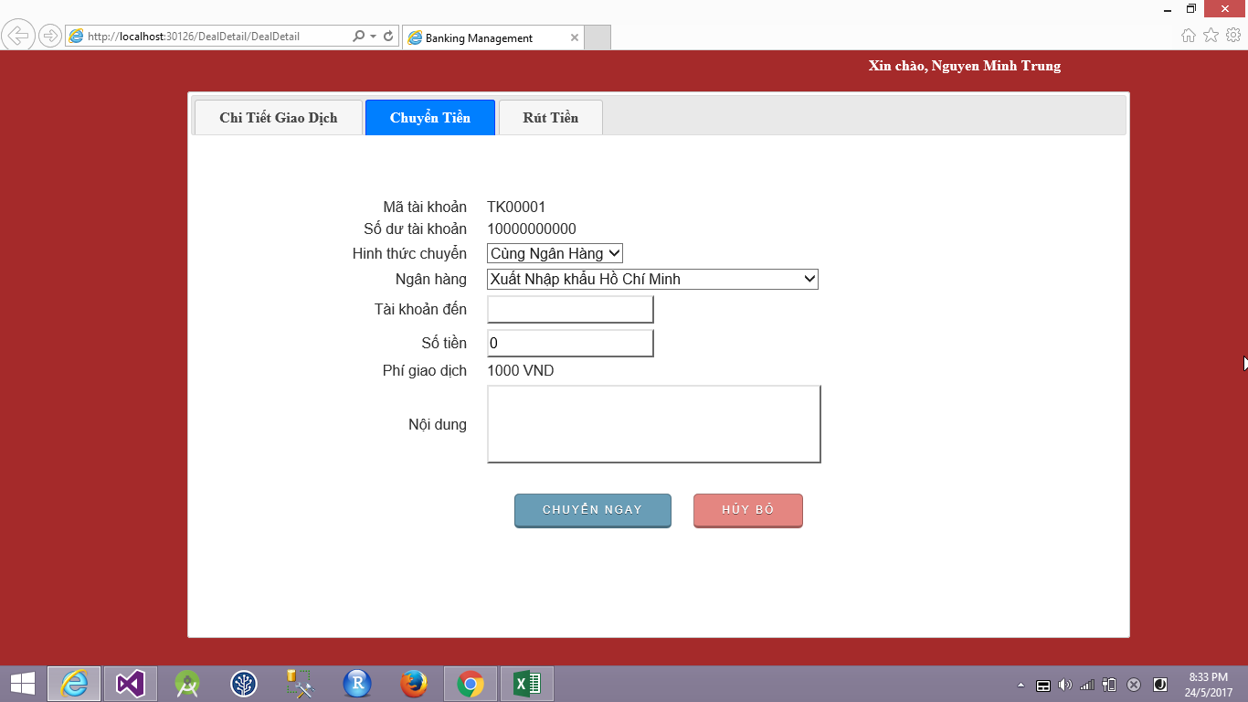

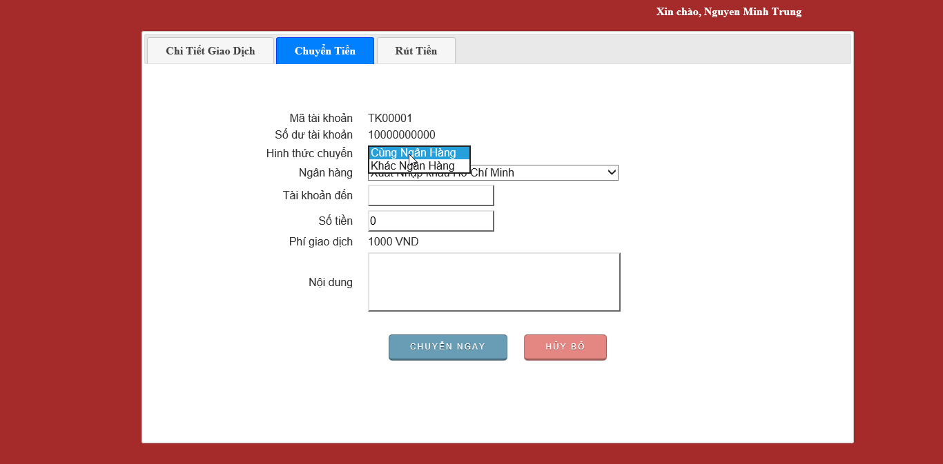

Cùng ngân hàng thì phí giao dịch là 1000

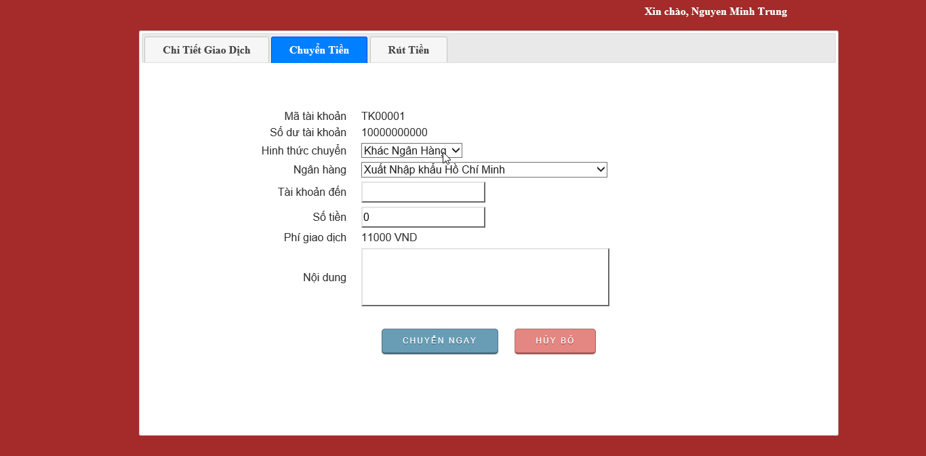

Cùng ngân hàng thì phí giao dịch là 11000

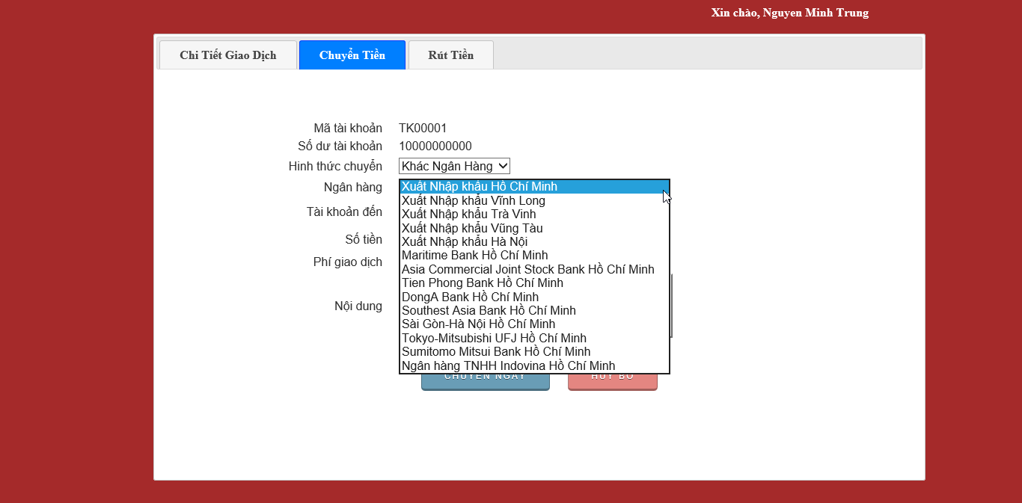

Danh sách ngân hàng được load từ database

MH Rut Tien
